特許出願の流れ
特許出願の流れ

発明者が発明届出書を作成(*1)・提出した後、技術移転機関にて先行技術調査等を行い（単独出願の場合）、研究内容を深く
理解するために面談を行います。その後、特許性・権利の強さ、市場性・活用発展性に基づいて、特許を受ける権利(*2)を承継
するか否かを知的財産室における会議にて審議します。
※ 出願までに1～2か月が必要ですので、早めにご相談下さい。

＜発明創作～特許出願の流れ＞
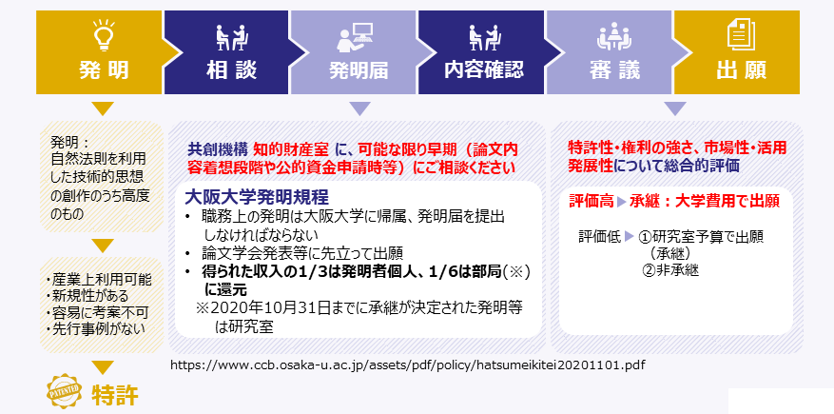

特許出願後は、発明者による積極的な技術移転活動が奨励されます（外国出願の際に有利となります。）。なお、特許出願
から公開までの1年半の間、特許出願書類を他者に開示する場合には学長名義の秘密保持契約書が必要となりますので、知的財
産室へご相談下さい。

＜国内出願～国際出願等＞
国内出願より1年以内にPCT国際出願することが可能です。その間に得られたデータについて実施例としてPCT国際出願に追加
することができます(*3)。国際公開後、最初の出願から30カ月以内に、実際に権利を取得したい国に各国移行し、各国における
特許要件を満たせば、特許が登録されます。
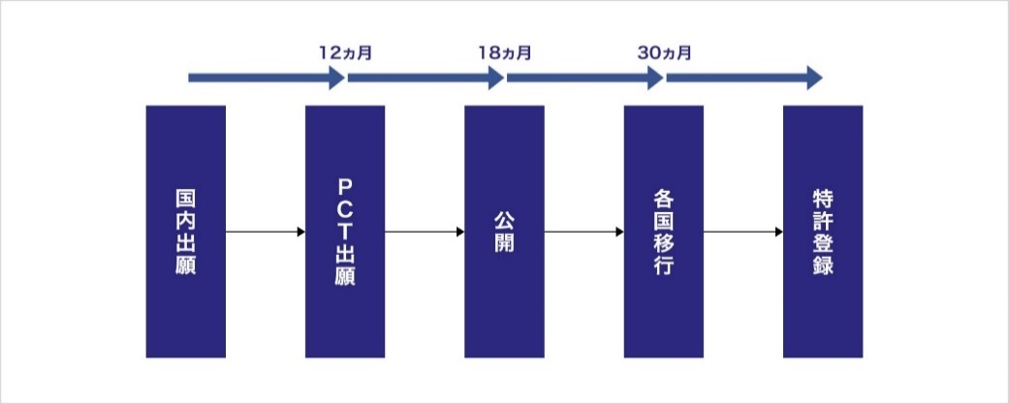

(*1)発明届を作成される際、必ず以下のページをご確認ください。
「大阪大学発明規程（2020.11.1改正）」
 | https://www.ccb.osaka-u.ac.jp/assets/pdf/policy/hatsumeikitei20201101.pdf
「発明等の承継・判定基準等について（2021.1.1. 適用）（学内専用）」
 | https://www.ccb.osaka-u.ac.jp/wpccb_handle/wp-content/uploads/2020/12/hatumeisyoukeihanteikijun201221.pdf
(*2)特許を受ける権利とは、発明を行った時点で発明者に発生し、譲渡可能な権利です。発明者から「特許を受ける権利」を譲り
受けた大学は、特許出願を行うことができます。
(*3) 国内出願以降、研究を継続し、発明が進展して新たなデータが得られた等の場合、知的財産室まで必ずご連絡下さい。

振込依頼書（個人）【記入例】
 |  |  |  |  |  |  |  |  |  |  |  |  |  |  |  |  |  |  |  | 2019 | 年 | 4 | 月 | 1 | 日
 |  |  |  |  |  | APPLICATION FOR PAYMENT
 | 振 込 依 頼 書 （ 新規 ・ 変更 ）

個人番号欄は８桁の数字で記入して下さい。
個人番号・学籍番号欄に、全学IT認証システムのID（u～始まる番号）は記入しないでください。
 |  |  |  |  | ※変更の場合も全て記入の上、変更箇所に☑を付してください。
 | TO OSAKA UNIVERSITY PRESIDENT |  |  |  |  |  |  |  |  |  |  |  |  |  |  | ＊PLEASE FILL OUT IN BLOCK LETTER
 | 大阪大学長 殿 |  |  |  |  |  |  |  |  |  |  |  |  |  |  | ＊アルファベットのブロック体で記入してください。
 | FACULTY NAME (COMPANY NAME etc.) |  |  |  |  |  |  |  |  | MAJOR (DEPARTMENT etc.)
 | 部局名 (会社名など) |  |  | 医学系研究科 |  |  |  |  |  | 専攻名 （所属など）

 | ※学外者の方は会社名・所属名などを記入してください。なお、部局名は、〇〇研究科と記入してください。
 |  |  | イチョウ イチロウ
 | フリガナ
 | NAME |  | 銀杏 一郎 |  |  |  |  |  |  |  |  |  |  |  |  | 大阪大学個人番号
 | 氏名
 | DATE OF BIRTH |  |  |  |  |  |  |  |  |  |  |  |  |  |  | ※個人番号をお持ちの方は必ず記入してください。
 | 生年月日 |  |  | 1990 |  |  | 年 | 4 |  | 月 | 1 | 日 |  |  |  | (不明な方は部局担当者にお問い合わせください。)
 |  | ※同姓同名で登録がある場合等の本人確認のため。 |  |  |  |  |  |  |  |  |  |  |  |  |  | 大阪大学学籍番号
 | POSTCODE
 | 〒 | 565 |  |  | － | 0000 |  |  |  |  |  |  |  |  |  | ※学生の方は必ず学籍番号を記入してください。
「振込明細」は紙媒体ではお送りせず、WEB上でご確認いただくこととなります。
閲覧のためのＵＲＬをお送りしますので、メールアドレスをご記載ください。
 |  |  |  |  |  |  |  |  |  |  |  |  |  |  |  | (個人番号をお持ちでも学籍番号を優先してください。)
 | HOME ADDRESS
 | 住所 |  |  | 大阪府吹田市山田丘1-10-1
 |  | ※現住所を都道府県から記入してください。

 | E-MAIL ADDRESS
 | メールアドレス
 |  | ※「振込明細」をWebサイトで閲覧を希望される場合は、アクセス方法を案内しますので必ず記入してください。

 | THE FOLLOWING IS THE INFORMATION FOR MY PAYMENT

預金種別の○の付け忘れにご注意下さい。
 | 大阪大学より支払われる旅費・謝金等は、下記の私名義の口座に振込ください。
必ず7桁以内で記入して下さい。
記
BANK NAME |  |  |  |  |  |  |  |  |  |  |  | BRANCH NAME
 | 三菱ＵＦＪ |  |  |  |  |  |  |  |  |  | 銀行 | 阪大 |  |  |  |  |  |  |  |  | 支店
 |  |  |  |  |  |  |  |  |  |  | 金庫 |  |  |  |  |  |  |  |  |  | 出張所
 | （※ゆうちょ銀行の場合、支店名は３桁の漢数字となります。）
 | 預金種別 (KIND OF DEPOSIT) |  |  |  |  |  |  |  |  |  |  |  | 口座番号(ACCOUNT NUMBER)（７桁）
キャッシュカードに記載された氏名は口座名義と一致しない場合があるため、必ず通帳を確認のうえ記入して下さい。
※ 外国の方については、できる限り預貯金通帳の写しを添えて提出してください。
 | ORDINARY |  |  |  |  | CURRENT |  |  | OTHERS |  |  |  | 1 | 2 | 3 | 4 | 5 | 6 | 7
 | １．総合・普通 |  |  |  |  | ２．当座 |  |  | ３．その他
 | （※ゆうちょ銀行の場合、当行固有の記号・番号ではなく、振込用の口座番号（７桁）を記載してください。）

 | ※PLEASE FILL IN IF YOUR BENEFICIARY NAME IS DIFFERENT FROM THE NAME YOUR WRITE ABOVE
 | 口座名義カナ |  |  |  | イチョウ イチロウ |  |  |  |  |  |  |  |  |  |  |  |  | ※ | 外国人・旧姓使用の方で 上記の氏名と異なる方は 記入してください。
 | BENEFICIARY NAME
 | 口座名義 |  |  |  | 銀杏 一郎
 |  | （上記の氏名と口座名義が同一の場合は記入の有無を問いません。）

 | ※この振込依頼書を提出後、記載事項に変更が生じた場合は、速やかに変更届を提出してください。

 | 登録依頼提出者記入欄

※登録対象者の該当する区分を以下の4つのうちから1つ選び、○をつけてください。
これにより債主コードが決定します。

 | ・常勤職員 ・非常勤職員 ・本学学生 ・学外者

 | ※学外非常勤講師・招へい教員などで個人番号をお持ちの方は非常勤職員の区分、個人番号をお持ちでない方は学外者の区分です。

部局名 |  |  |  |  |  |  | 担当者氏名 |  |  |  |  |  |  | 内線番号 |  |  |  |  |  | 登録依頼日

研究室・係名 |  |  |  |  |  |  |  | ※旅費・謝金の場合は必ずご記入下さい。
依頼の際は、部局名・担当者名・内線番号を必ず記入してください！！
※資金管理係あてに提出する場合は、事務担当者が記入ください。
 |  |  |  |  | ※変更届の場合は、部局担当者が以下の「債主コード」欄に元の債主コードを記入してください。

 |  |  |  |  |  |  | 債主コード

